TesteT 2amostras com instrução
Teste T para 2 amostras com dados com instrução =TESTE.T()
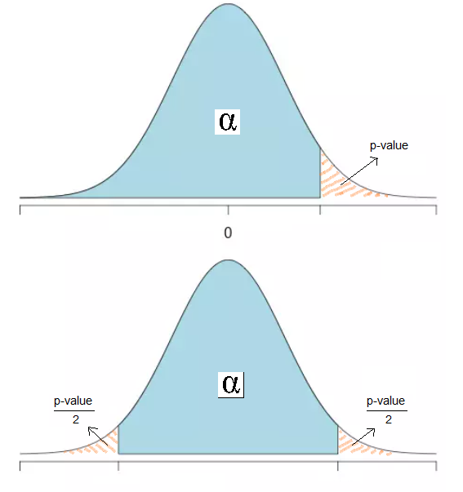
Amostra A | Amostra B
169 | 188 | Teste Unicaudal
152 | 192 |  | 2 amostras emparelhadas | 2 amostras com variâncias iguais | 2 amostras com variâncias desiguais
145 | 181 |  |  | amostras independentes
178 | 164 | P-value | 0.0001141687 | 0.0000362276 | 0.0000407496
167 | 191
150 | 177
175 | 172
147 | 200
164 | 161 | Teste Bicaudal
157 | 161 |  | 2 amostras emparelhadas | 2 amostras com variâncias iguais | 2 amostras com variâncias desiguais
168 | 163 |  |  | amostras independentes
176 | 189 | P-value | 0.0002283374 | 0.0000724553 | 0.0000814991
163 | 162
174 | 166
146 | 160
149 | 163
154 | 200 | Notas:
154 | 177 | 1. As amostras independentes podem ter dimensões diferentes.
148 | 179 | 2. As duas amostras emparelhadas só podem ter a mesma dimensão.
162 | 184 | 3. O algoritmo escolhe teste unilateral (H1: > ou <) que tem valor-p mais pequeno.
169 | 200 | 4. Para o outro teste unilateral o valor-p é o complementar: "1 - valorobtido"
163 | 200
172 | 162
177 | 202
176 | 191
172 | 176
171 | 157

TesteT 2amostras com menu
Teste T para 2 amostras com dados com menu "Análise de Dados"

Amostra A | Amostra B | 1. Separador Dados, Opção "Análise de Dados".
171 | 170 |  |  | 4.
178 | 171 |  |  | Teste T: duas amostras emparelhadas para médias
149 | 192
168 | 189 |  |  |  | Variável 1 | Variável 2
146 | 191 |  |  | Média | 161.40740741 | 183.22222222
161 | 203 | 2. Escolher um dos Teste T, de acordo com o tipo de amostras: emparelhas, com variâncias iguais ou desiguais. |  | Variância | 86.789173789 | 166.02564103
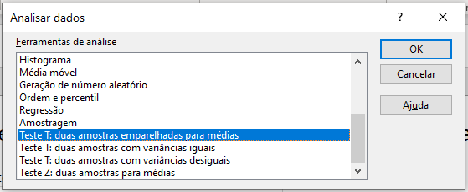
150 | 164 |  |  | Observações | 27 | 27
167 | 199 |  |  | Correlação de Pearson | 0.054327324352
150 | 192 |  |  | Hipótese de diferença de média | 0
169 | 188 |  |  | gl | 26
152 | 182 |  |  | Stat t | -7.3203881198
159 | 182 |  |  | P(T<=t) uni-caudal | 4.4825155049E-08
176 | 194 |  |  | t crítico uni-caudal | 1.7056179198
160 | 165 |  |  | P(T<=t) bi-caudal | 8.9650310099E-08
157 | 177 | 3. No campo "Hipótese de diferença de média:", se nada se colocar,o Excel assume 0 por defeito. Nos campos "Intervalo da Variável:", coloca-se cada conjunto de dados (atente com dados do Exemplo 1.) Como não se selecionou o cabeçalho nos intervalos da variável, não se marca a caixa "Rótulos". As variáveis a introduzir são iguais para os 3 tipos de teste t. |  | t crítico bi-caudal | 2.0555294386
167 | 191
155 | 198 |  |  | Teste T: duas amostras com variâncias iguais
159 | 160
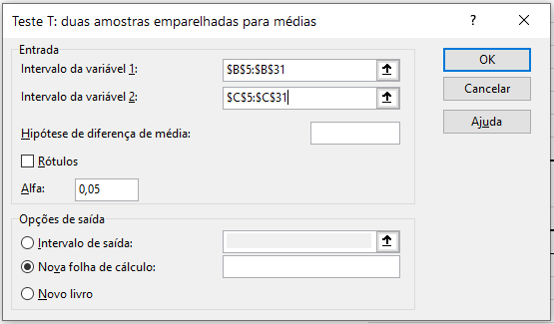
172 | 194 |  |  |  | Variável 1 | Variável 2
149 | 158 |  |  | Média | 161.40740741 | 183.22222222
174 | 187 |  |  | Variância | 86.789173789 | 166.02564103
157 | 178 |  |  | Observações | 27 | 27
172 | 173 |  |  | Variância agrupada | 126.40740741
154 | 196 |  | Resultados para os 3 tipos de teste | Hipótese de diferença de média | 0
163 | 197 |  |  | gl | 52
168 | 171 |  |  | Stat t | -7.1290580787
155 | 185 |  |  | P(T<=t) uni-caudal | 1.5404177187E-09
 |  |  |  | t crítico uni-caudal | 1.6746891537
Exemplo 1. |  |  |  | P(T<=t) bi-caudal | 3.0808354374E-09
 |  |  |  | t crítico bi-caudal | 2.0066468051

 |  |  |  | Teste T: duas amostras com variâncias desiguais

 |  |  |  |  | Variável 1 | Variável 2
 |  |  |  | Média | 161.40740741 | 183.22222222
 |  |  |  | Variância | 86.789173789 | 166.02564103
 |  |  |  | Observações | 27 | 27
 |  |  |  | Hipótese de diferença de média | 0
 |  |  |  | gl | 47
 |  |  |  | Stat t | -7.1290580787
 |  |  |  | P(T<=t) uni-caudal | 2.6047877184E-09
 |  |  |  | t crítico uni-caudal | 1.6779267216
 |  |  |  | P(T<=t) bi-caudal | 5.2095754367E-09
 |  |  |  | t crítico bi-caudal | 2.0117405137

